상품제안서
레스쁘리 미니 골프세트 E (타이틀리스트 PRO V1x 3구 + 메이드미선스틱) | 상품코드: F27246

 |  |  |  |  |  |  | 02-412-0044 | www.easy1.co.kr
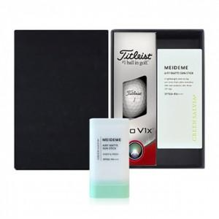

【상세/제작정보】 | 기본수량 미만 인쇄시 비용 추가. 스티커 제작및 부착 비용 별도 문의. 골프공 실크인쇄/쇼핑백 문의.

【인쇄/포장옵션】 | 실크 / 포장지포장

【공급단가】 | 수량 | 100~ | 300~ | 500~ | 1,000~ | 3,000~
*VAT별도 | 단가 | 33,960원 | 33,390원 | 32,540원 | 31,970원 | 31,130원

【상품 URL】 | http://www.easy1.co.kr/src/goods_detail.php?gdno=27246

